FO-GPP-07
 | GESTION DE PLANEACION Y PROYECTOS |  |  |  | Código: FO-GPP-07
 |  |  |  |  | Fecha: 03/04/2019
 | INFORME DE VISITA DE OBRA
 |  |  |  |  | Página: 1 de 1

CLIENTE | Alberto |  |  | FECHA VISITA | 12/12/1999

NOMBRE DEL SITIO | Malecon |  |  | DIRECCION | Calle ...

DESCRIPCIÓN BREVE DE LA OBRA | La obra va joya |  |  | DIRECCION | Calle ... Carrera

DESARROLLO DEL INFORME

COMENTARIOS RELEVANTES DE LA VISITA DE OBRA
Falta cantidad importante de materiales asdkjfa sdlfjals kdjfal;skdjf;lajsd lfajslfdjasldfjaks hdfkahsdfkjahskd hfkasdf asdfasdfasldfjalsdjfljalsj laskdjflaksjdlfkajsldkfj alskdjflasjdlfkjls djflas jlfkj sld jlaskdjfl ajsldfkajsl

DESCRIPCION DE ALCANCES DE TRABAJOS
TIPO DE TRABAJOS | DESCRIPCION DEL ALCANCE
Transporte de materiales | Llevar el cemento

FOTOS DESARROLLO DEL TRABAJO

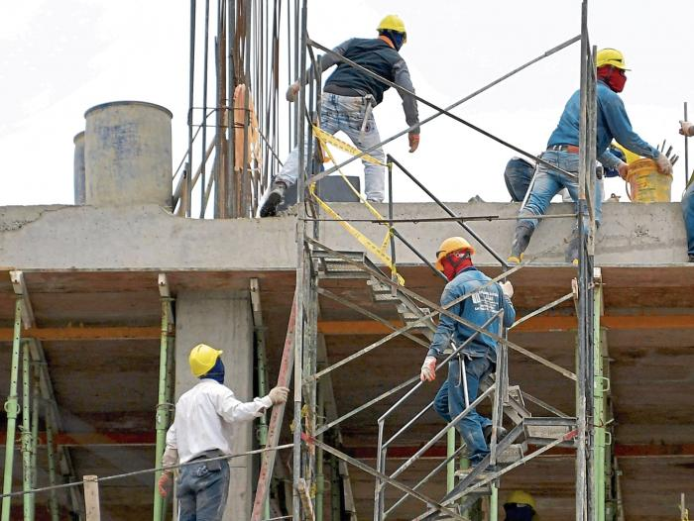 ANEXE FOTOS |  | ANEXE FOTOS | ANEXE FOTOS

ANEXE FOTOS |  | ANEXE FOTOS | ANEXE FOTOS

ANEXE FOTOS |  | ANEXE FOTOS | ANEXE FOTOS

ANEXE FOTOS |  | ANEXE FOTOS | ANEXE FOTOS

ANEXE FOTOS |  | ANEXE FOTOS | ANEXE FOTOS

NOMBRE DE QUIEN VISITÓ Y ELABORA EL INFORME |  | Juan Carlos | FIRMA

